A-DAPT Blueprint
A-DAPT Blueprint
 | THEME: | EPIC: | FEATURE: | STORY:
 | DESIGNED BY: Group6 | DATE: 12/02/68 | NOTE:

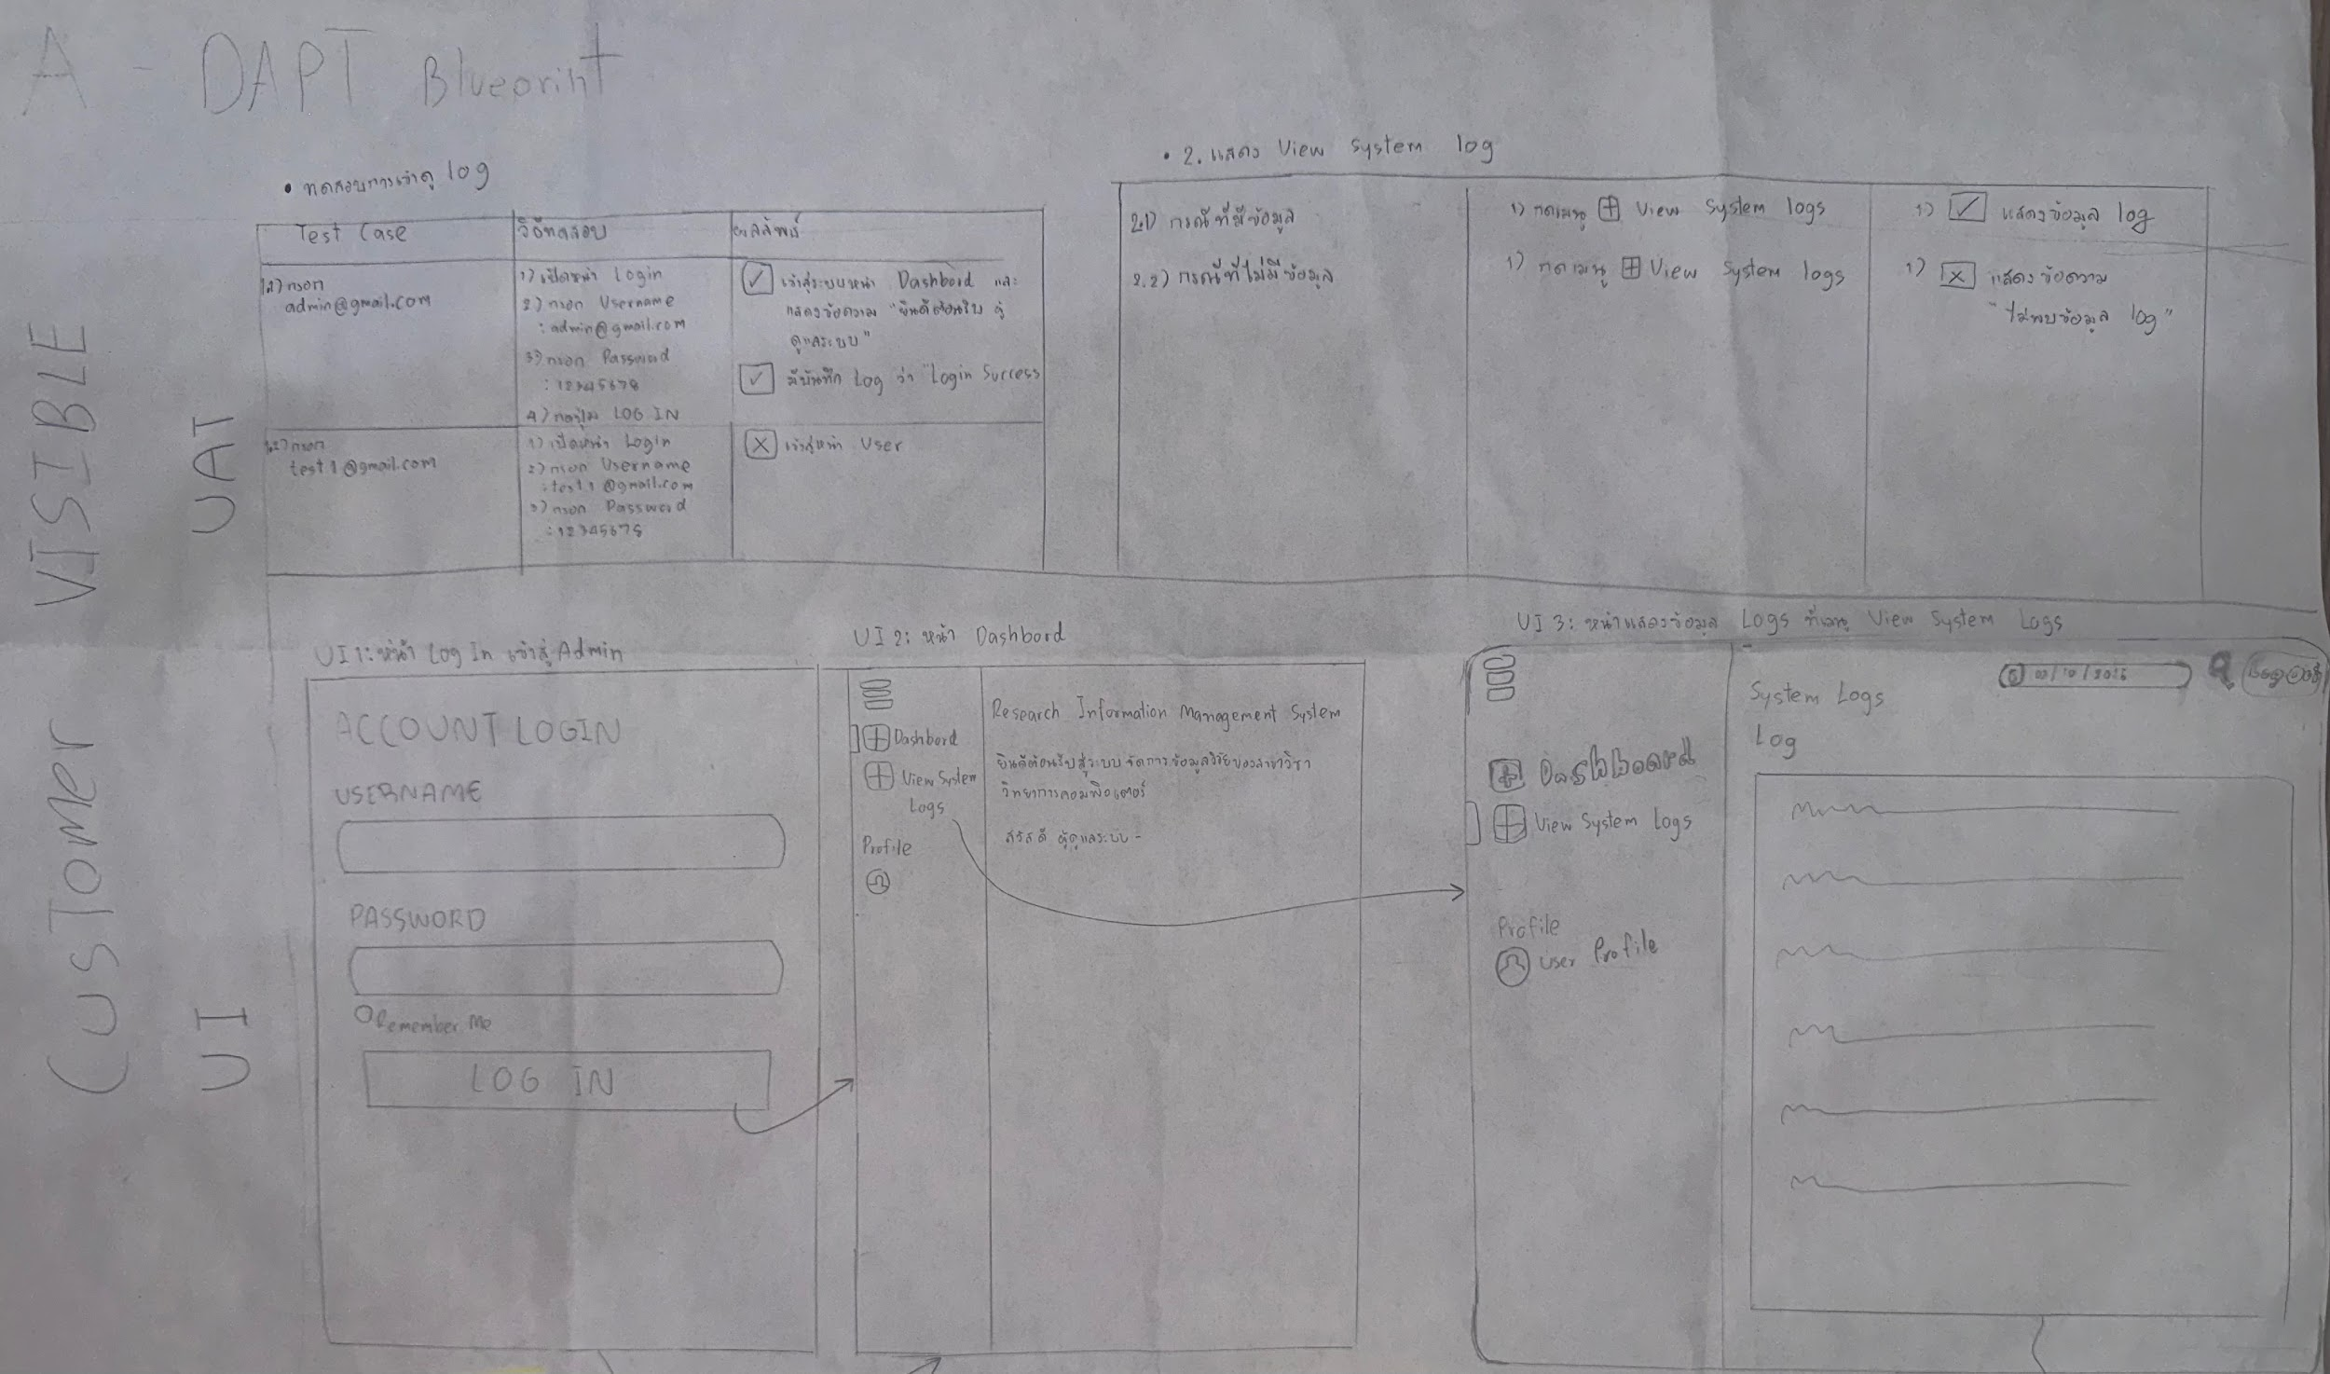 CUSTOMER VISIBLE

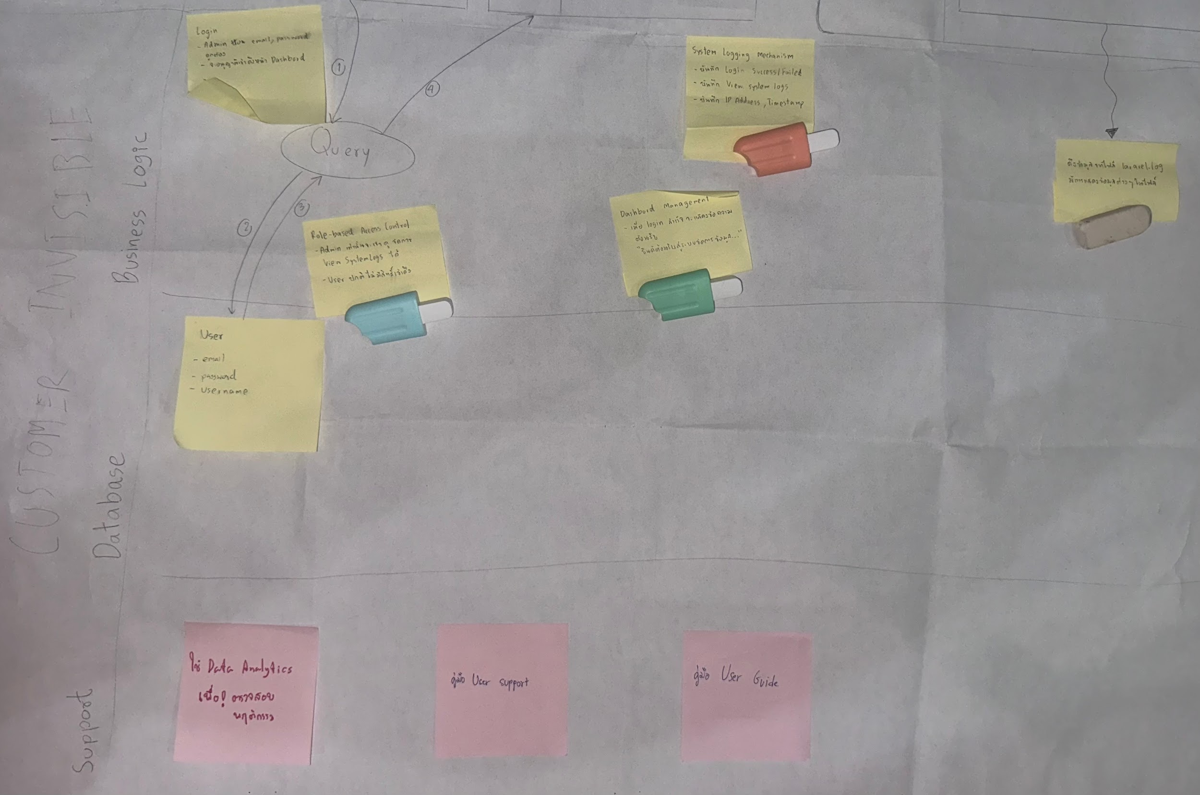 CUSTOMER INVISIBLE

